...
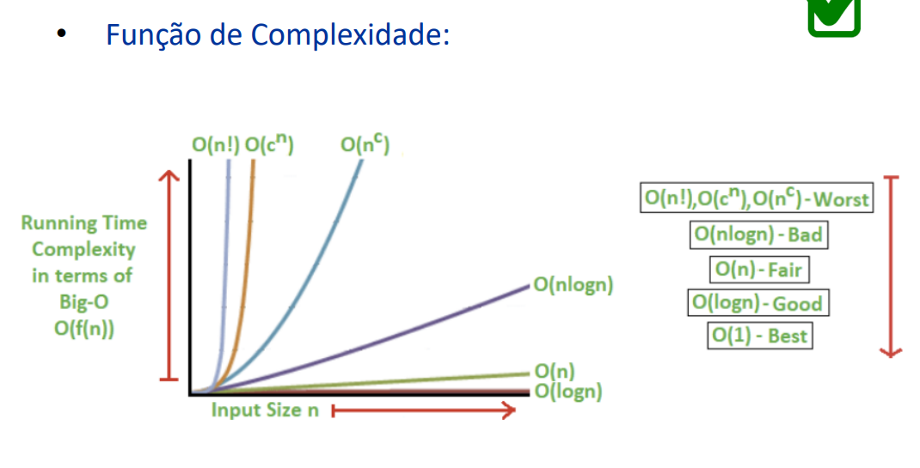

Atividade 1
Encontrando Equilíbrio:
$$8n^{2}=n^{3} \\ 8n^{2} −n^{3} =0 \\ n^{2} \left( 8 −n\right)=0 \\ n^{2}=0 ou n=8$$
Comparação A e B
 | A | B
n | 8n² | n³
0 | 0 | 0
1 | 8 | 1
2 | 32 | 8
3 | 72 | 27
4 | 128 | 64
5 | 200 | 125
6 | 288 | 216
7 | 392 | 343
O n máximo em que B é melhor que A é 7.
8 | 512 | 512
9 | 648 | 729
10 | 800 | 1000
11 | 968 | 1331
12 | 1152 | 1728
13 | 1352 | 2197
14 | 1568 | 2744
15 | 1800 | 3375
16 | 2048 | 4096

Atividade 2
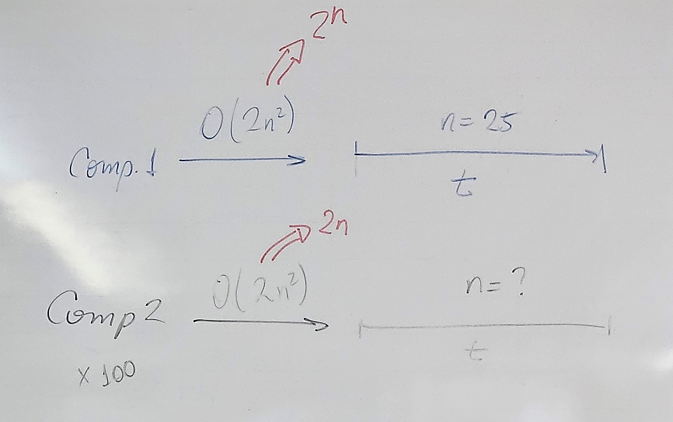

Encontrando tamanho máximo
$$\frac{2n^{2}}{100}=1250$$
$$2n^{2}=125000$$
$$n^{2}=62500$$
$$n=250$$
 | t | 1/100 t
n | 2n² | 2n²
1 | 2 | 0.02
5 | 50 | 0.5
10 | 200 | 2
15 | 450 | 4.5
20 | 800 | 8
25 | 1250 | 12.5
30 | 1800 | 18
35 | 2450 | 24.5
40 | 3200 | 32
45 | 4050 | 40.5
50 | 5000 | 50
55 | 6050 | 60.5 |  | t | 1/100 t
Encontrando tamanho máximo
$$\frac{2^{n}}{100}=33554432$$
$$2^{n}=3355443200$$
$$\log_{2}{2^{n}}=\log_{2}{3355443200}$$
$$n=31,6$$
60 | 7200 | 72 | n | 2^n | 2^n | sim?
O n máximo para que o tempo se mantenha é 250.
65 | 8450 | 84.5 | 1 | 2 | 0.02 | não
70 | 9800 | 98 | 5 | 32 | 0.32 | não
75 | 11250 | 112.5 | 10 | 1024 | 10.24 | não
80 | 12800 | 128 | 15 | 32768 | 327.68 | não
85 | 14450 | 144.5 | 20 | 1048576 | 10485.76 | não
90 | 16200 | 162 | 25 | 33554432 | 335544.32 | não
95 | 18050 | 180.5 | 26 | 67108864 | 671088.64 | não
100 | 20000 | 200 | 27 | 134217728 | 1342177.28 | não
105 | 22050 | 220.5 | 28 | 268435456 | 2684354.56 | não
110 | 24200 | 242 | 29 | 536870912 | 5368709.12 | não
115 | 26450 | 264.5 | 30 | 1073741824 | 10737418.24 | não
120 | 28800 | 288 | 31 | 2147483648 | 21474836.48 | não
125 | 31250 | 312.5 | 32 | 4294967296 | 42949672.96 | sim
O n máximo para que o tempo se mantenha é 31.
130 | 33800 | 338 | 33 | 8589934592 | 85899345.92 | sim
135 | 36450 | 364.5 | 34 | 17179869184 | 171798691.84 | sim
140 | 39200 | 392 | 35 | 34359738368 | 343597383.68 | sim
145 | 42050 | 420.5 | 36 | 68719476736 | 687194767.36 | sim
150 | 45000 | 450 | 37 | 137438953472 | 1374389534.7 | sim
155 | 48050 | 480.5 | 38 | 274877906944 | 2748779069.4 | sim
160 | 51200 | 512 | 39 | 549755813888 | 5497558138.9 | sim
165 | 54450 | 544.5 | 40 | 1099511627776 | 10995116278 | sim
170 | 57800 | 578
175 | 61250 | 612.5
180 | 64800 | 648
185 | 68450 | 684.5
190 | 72200 | 722
195 | 76050 | 760.5
200 | 80000 | 800
205 | 84050 | 840.5
210 | 88200 | 882
215 | 92450 | 924.5
220 | 96800 | 968
225 | 101250 | 1012.5
230 | 105800 | 1058
235 | 110450 | 1104.5
240 | 115200 | 1152
245 | 120050 | 1200.5
250 | 125000 | 1250
255 | 130050 | 1300.5
260 | 135200 | 1352
265 | 140450 | 1404.5
270 | 145800 | 1458
275 | 151250 | 1512.5
280 | 156800 | 1568
285 | 162450 | 1624.5
290 | 168200 | 1682
295 | 174050 | 1740.5
300 | 180000 | 1800
305 | 186050 | 1860.5
310 | 192200 | 1922
315 | 198450 | 1984.5
320 | 204800 | 2048
325 | 211250 | 2112.5
330 | 217800 | 2178
335 | 224450 | 2244.5
340 | 231200 | 2312
345 | 238050 | 2380.5
350 | 245000 | 2450
355 | 252050 | 2520.5
360 | 259200 | 2592
365 | 266450 | 2664.5
370 | 273800 | 2738
375 | 281250 | 2812.5
380 | 288800 | 2888
385 | 296450 | 2964.5
390 | 304200 | 3042

Atividade 3
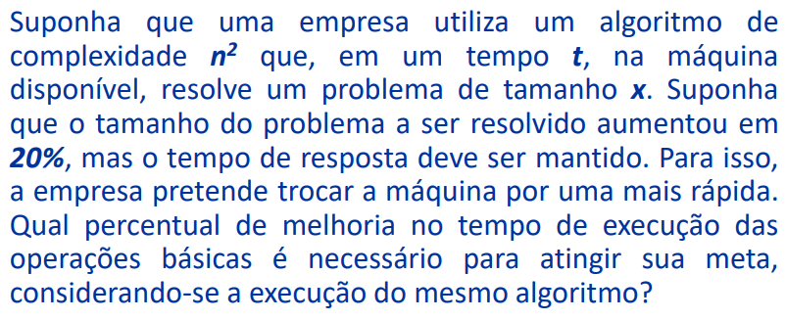

$$t_{n}=0,5 t_{v}$$
$$t_{v}=x^{2}t$$
$$t_{n}={\left(1,2x\right)}^{2}y$$
$$0,5 x^{2} t=1,44 x^{2} y$$
$$t=2,88 y$$
Assim, a máquina nova é 188% mais rápida que a velha.

$$t_{n}=t_{v}$$
$$t_{v}=x^{2}t$$
$$t_{n}={\left(1,2x\right)}^{2} y$$
$$x^{2}t=1,44x^{2}y$$
$$t=1,44y$$
Assim, a máquina nova é 44% mais rápida que a velha.

Ex1
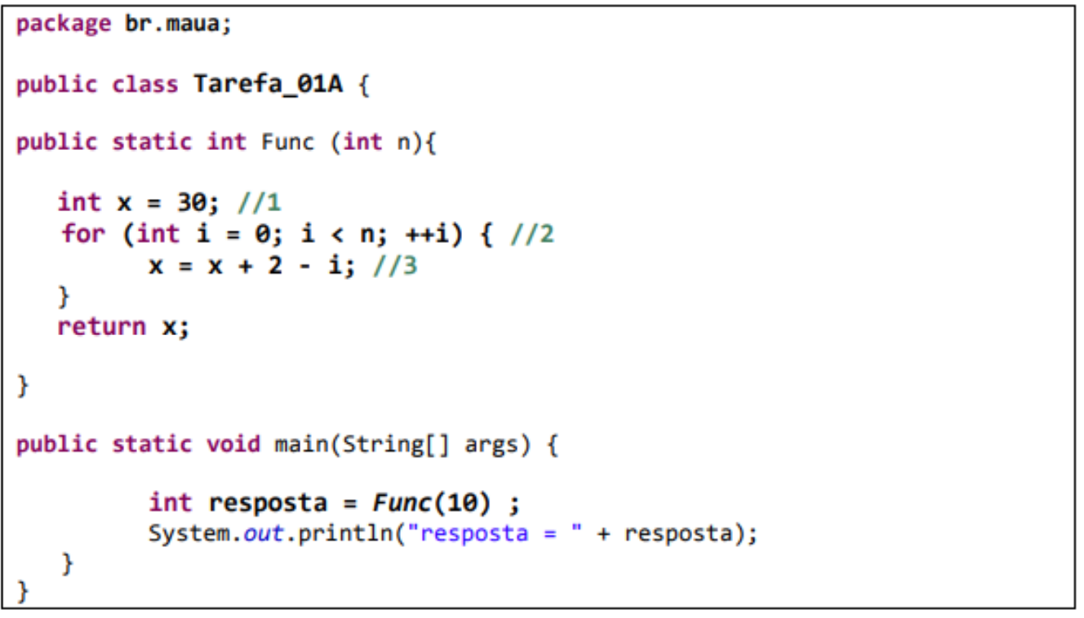
 |  |  |  |  |  |  |  |  |  |  | n | f(n)
 |  |  |  |  |  |  |  |  |  |  | 1 | 20
 |  |  |  |  |  |  |  |  |  |  | 10 | 137
 |  |  |  |  |  |  |  |  |  |  | 50 | 657
 |  |  |  |  |  |  |  |  |  |  | 100 | 1307
 |  |  |  |  |  |  |  |  |  |  | 500 | 6507
 |  |  |  |  |  |  |  |  |  |  | 1000 | 13007
 |  |  |  |  |  |  |  |  |  |  | 5000 | 65007
 |  |  |  |  |  |  |  |  |  |  | 10000 | 130007
 |  |  |  |  |  |  |  |  |  |  | 50000 | 650007
 |  |  |  |  |  |  |  |  |  |  | 100000 | 1300007
 |  |  |  |  |  |  |  |  |  |  | 500000 | 6500007
 |  |  |  |  |  |  |  |  |  |  | 1000000 | 13000007
 |  |  |  |  |  |  |  |  |  |  | 5000000 | 65000007

 |  |  |  |  |  |  |  |  |  | total
// 1 | rec | arm |  |  |  |  |  |  |  | 2
// 2 | rec | arm | rec | rec | comp | rec | rec | + | arm | 5 + 7n
// 3 | rec | rec | rec | + | - | arm |  |  |  | 6n

𝑓(𝑛) =7+13𝑛
 |  | 3(n+1)
 |  | 4n

Ex2
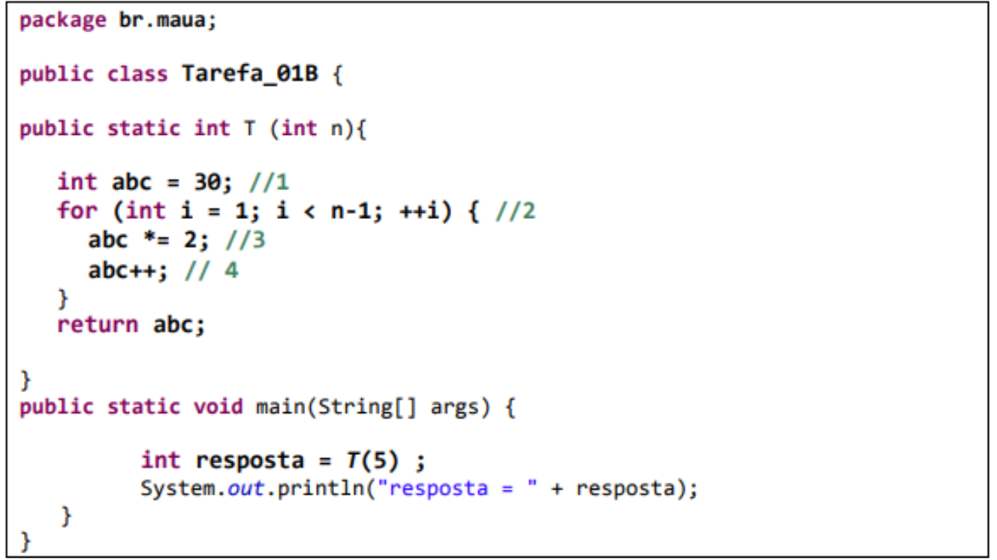
 |  |  |  |  |  |  |  |  |  |  |  |  | n | f(n)
 |  |  |  |  |  |  |  |  |  |  |  |  | 1 | 9
 |  |  |  |  |  |  |  |  |  |  |  |  | 10 | 162
 |  |  |  |  |  |  |  |  |  |  |  |  | 50 | 842
 |  |  |  |  |  |  |  |  |  |  |  |  | 100 | 1692
 |  |  |  |  |  |  |  |  |  |  |  |  | 500 | 8492
 |  |  |  |  |  |  |  |  |  |  |  |  | 1000 | 16992
 |  |  |  |  |  |  |  |  |  |  |  |  | 5000 | 84992
 |  |  |  |  |  |  |  |  |  |  |  |  | 10000 | 169992
 |  |  |  |  |  |  |  |  |  |  |  |  | 50000 | 849992
 |  |  |  |  |  |  |  |  |  |  |  |  | 100000 | 1699992
 |  |  |  |  |  |  |  |  |  |  |  |  | 500000 | 8499992
 |  |  |  |  |  |  |  |  |  |  |  |  | 1000000 | 16999992
 |  |  |  |  |  |  |  |  |  |  |  |  | 5000000 | 84999992

 |  |  |  |  |  |  |  |  |  |  |  | total
// 1 | rec | arm |  |  |  |  |  |  |  |  |  | 2
// 2 | rec | arm | rec | rec | comp | rec | - | rec | rec | + | arm | 9n -2
// 3 | rec | rec | * | arm |  |  |  |  |  |  |  | 4(n-1)
// 4 | rec | rec | + | arm |  |  |  |  |  |  |  | 4(n-1)
𝑓(𝑛) =17𝑛 −8

 |  |  | 5(n)
 |  |  | 4(n-1)

Ex3
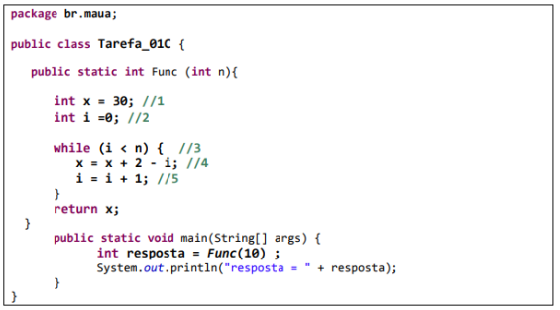
 |  |  |  |  |  |  |  | n | f(n)
 |  |  |  |  |  |  |  | 1 | 20
 |  |  |  |  |  |  |  | 10 | 137
 |  |  |  |  |  |  |  | 50 | 657
 |  |  |  |  |  |  |  | 100 | 1307
 |  |  |  |  |  |  |  | 500 | 6507
 |  |  |  |  |  |  |  | 1000 | 13007
 |  |  |  |  |  |  |  | 5000 | 65007
 |  |  |  |  |  |  |  | 10000 | 130007
 |  |  |  |  |  |  |  | 50000 | 650007
 |  |  |  |  |  |  |  | 100000 | 1300007
 |  |  |  |  |  |  |  | 500000 | 6500007
 |  |  |  |  |  |  |  | 1000000 | 13000007
 |  |  |  |  |  |  |  | 5000000 | 65000007

𝑓(𝑛) =7+ 13n
 |  |  |  |  |  |  | total
// 1 | rec | arm |  |  |  |  | 2
// 2 | rec | arm |  |  |  |  | 2
// 3 | rec | rec | < |  |  |  | 3(n+1)
// 4 | rec | rec | rec | - | + | arm | 6n
// 5 | rec | rec | + | arm |  |  | 4n

Ex4
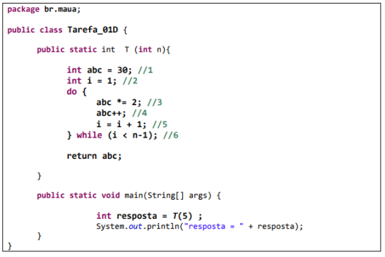
 |  |  |  |  |  |  | n | f(n)
 |  |  |  |  |  |  | 1 | 9
 |  |  |  |  |  |  | 10 | 162
 |  |  |  |  |  |  | 50 | 842
 |  |  |  |  |  |  | 100 | 1692
 |  |  |  |  |  |  | 500 | 8492
 |  |  |  |  |  |  | 1000 | 16992
 |  |  |  |  |  |  | 5000 | 84992
 |  |  |  |  |  |  | 10000 | 169992
 |  |  |  |  |  |  | 50000 | 849992
 |  |  |  |  |  |  | 100000 | 1699992
 |  |  |  |  |  |  | 500000 | 8499992
 |  |  |  |  |  |  | 1000000 | 16999992
 |  |  |  |  |  |  | 5000000 | 84999992

𝑓(𝑛) = 17n - 8
 |  |  |  |  |  | total
//1 | rec | arm |  |  |  | 2
//2 | rec | arm |  |  |  | 2
//3 | rec | rec | * | arm |  | 4(n-1)
//4 | rec | rec | + | arm |  | 4(n-1)
//5 | rec | rec | + | arm |  | 4(n-1)
//6 | rec | rec | rec | - | < | 5n

Ex5
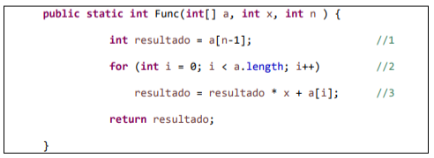
 |  |  |  |  |  |  |  |  |  |  | n | f(n)
 |  |  |  |  |  |  |  |  |  |  | 1 | 30
 |  |  |  |  |  |  |  |  |  |  | 10 | 183
 |  |  |  |  |  |  |  |  |  |  | 50 | 863
 |  |  |  |  |  |  |  |  |  |  | 100 | 1713
 |  |  |  |  |  |  |  |  |  |  | 500 | 8513
 |  |  |  |  |  |  |  |  |  |  | 1000 | 17013
 |  |  |  |  |  |  |  |  |  |  | 5000 | 85013
 |  |  |  |  |  |  |  |  |  |  | 10000 | 170013
 |  |  |  |  |  |  |  |  |  |  | 50000 | 850013
 |  |  |  |  |  |  |  |  |  |  | 100000 | 1700013
 |  |  |  |  |  |  |  |  |  |  | 500000 | 8500013
//1 | rec | rec | - | rec | end | arm | 6op |  |  |  | 1000000 | 17000013
//2 | rec | arm | rec | rec | < | rec | rec | + | arm | 9n+7 | 5000000 | 85000013
//3 | rec | rec | rec | rec | rec | end | arm | + | * | 8n

𝑓(𝑛) = 17n + 13
 |  | 5(n+1)
 |  | 4n

